Hoja1
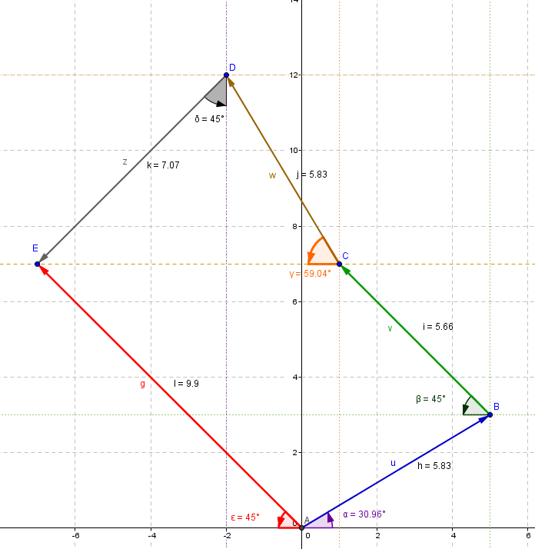
Sumar vectores método cabeza y cola. Definir vectores en magnitud y dirección. En las celdas B y C se escriben las magnitudes de los vectores y el angulo que forman con respecto al eje de las x |  |  |  |  |  |  | ABRIL12-1-suma- vectores-método cab-cola.docx

Vectores | Magnitud | Dirección | Cuadrante | x | y
u | 5.83 | 31 | 1er cuadrante | 5 | 3
v | 5.70 | 135 | 2o cuadrante | -4.03 | 4.03
w | 5.8 | 120 | 2o cuadrante | -2.9 | 5.02
z | 7.1 | 225 | 3er cuadrante | -5.02 | -5.02
 |  |  | Rx, Ry | -6.95 | 7.03
 |  |  | Vector resultante R | 0 | 0 | (0,0) → (-6,95,7,03)
 |  |  |  | -6.95 | 7.03
 |  |  | Magnitud de R | 9.89 |  | Ubicación del resultante
Angulo con respecto al primer cuadrante |  | GRADOS(ATAN(ABS(F8/E8))) |  | 45.33 |  | 134.67
Componente de la resultante en x
0 | 0 |  | (0,0) → (-6,95,0)
-6.95 | 0
Componente de la resultante en y
-6.95 | 0 |  | (-6,95,0) → (-6,95,7,03)
-6.95 | 7.03
u | 0 | 0 | (0--0) → (5--3) |  | w | 0.97 | 7.03 | (1--7,03) → (-1,93--12,05)
 | 5 | 3 |  |  |  | -1.93 | 12.05
Componente ux | 0 | 0 | (0--0) → (5--0) |  | Componente wx | 0.97 | 7.03 | (1--7,03) → (-1,93--7,03)
 | 5 | 0 |  |  |  | -1.93 | 7.03
Componente uy | 5 | 0 | (5--0) → (5--3) |  | Componente wy | -1.93 | 7.03 | (-2--7,03) → (-1,93--12,05)
 | 5 | 3 |  |  |  | -1.93 | 12.05
v | 5 | 3 | (5--3) → (0,97--7,03) |  | z | -1.93 | 12.05 | (-2--12,05) → (-6,95--7,03)
 | 0.97 | 7.03 |  |  |  | -6.95 | 7.03
Componente vx | 5 | 3 | (5--3) → (0,97--3) |  | Componente zx | -1.93 | 12.05 | (-2--12,05) → (-6,95--12,05)
 | 0.97 | 3 |  |  |  | -6.95 | 12.05
Componente vy | 0.97 | 3 | (1--3) → (5--3) |  | Componente en zy | -6.95 | 12.05 | (-7--12,05) → (-1,93--12,05)
 | 0.97 | 7.03 |  |  |  | -6.95 | 7.03

Hoja2
Sumar vectores método cabeza y cola. Definir vectores en megnitud y dirección. En las celdas B y C se escriben las magnitudes de los vectores y el angulo que forman con respecto al eje de las x

Vectores | Magnitud | Dirección | Cuadrante | Σ dx | Σ dy
u | 5.83 | 31 | 1er cuadrante | 5 | 3
v | 5.7 | 135 | 2o cuadrante | -4.03 | 4.03
w | 5.8 | 120 | 2o cuadrante | -2.9 | 5.02
z | 7.1 | 225 | 3er cuadrante | -5.02 | -5.02
 |  |  | Rx, Ry | -6.95 | 7.03
 |  |  | Vector resultante | 0 | 0 | (0,0) → (-6,95,7,03)
 |  |  |  | -6.95 | 7.03
 |  |  | Magnitud de R | 9.89 |  | Ubicación del resultante
Angulo con respecto al primer cuadrante |  | GRADOS(ATAN(ABS(F8/E8))) |  | 45.33 |  | 134.67
Componente de la resultante en x
0 | 0 |  | (0,0) → (-6,95,0)
-6.95 | 0
Componente de la resultante en y
-6.95 | 0 |  | (-6,95,0) → (-6,95,7,03)
-6.95 | 7.03
u | 0 | 0 | (0,0) → (5,3) |  | w | 0.97 | 7.03
 | 5 | 3 |  |  |  | -1.93 | 12.05
Componente ux | 0 | 0 | (0,0) → (5,0) |  | Componente wx | 0.97 | 7.03
 | 5 | 0 |  |  |  | -1.93 | 7.03
Componente uy | 5 | 0 | (5,0) → (5,3) |  | Componente wy | -1.93 | 7.03
 | 5 | 3 |  |  |  | -1.93 | 12.05
v | 5 | 3 | (5,3) → (0,97,7,03) |  | z | -1.93 | 12.05
 | 0.97 | 7.03 |  |  |  | -6.95 | 7.03
Componente vx | 5 | 3 | (5,3) → (0,97,3) |  | Componente zx | -1.93 | 12.05
 | 0.97 | 3 |  |  |  | -6.95 | 12.05
Componente en vy | 0.97 | 3 | (1,3) → (5,3) |  | Componente zy | -6.95 | 12.05
 | 0.97 | 7.03 |  |  |  | -6.95 | 7.03

